INICIAL
Sistema de Vendas
Eugênio Márcio
v 1.0




INICIAL

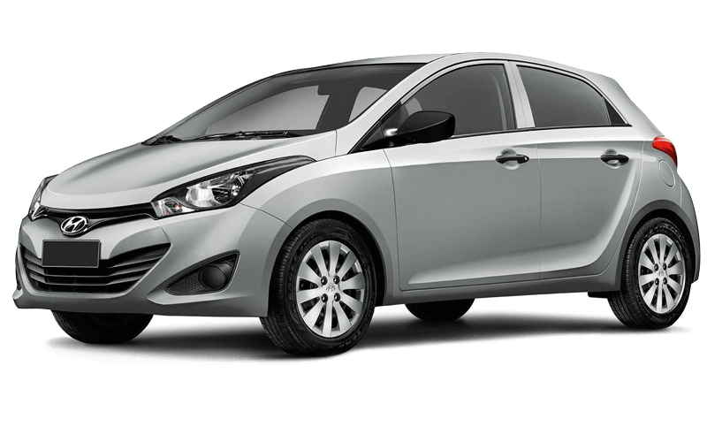
FORM. VENDAS

RELATÓRIOS

PRODUTOS

VENDEDORES

FORM VENDAS
Sistema de Vendas
Eugênio Márcio
v 1.0

INICIAL

FORM. VENDAS

RELATÓRIOS

PRODUTOS

VENDEDORES

RELATÓRIOS
Sistema de Vendas
Eugênio Márcio
v 1.0

INICIAL

FORM. VENDAS

RELATÓRIOS

PRODUTOS

VENDEDORES

PRODUTOS
Sistema de Vendas
Eugênio Márcio
v 1.0

INICIAL

FORM. VENDAS

RELATÓRIOS

PRODUTOS

VENDEDORES

VENDEDORES
Sistema de Vendas
Eugênio Márcio
v 1.0

INICIAL

FORM. VENDAS

RELATÓRIOS

PRODUTOS

VENDEDORES

